Estadísticas
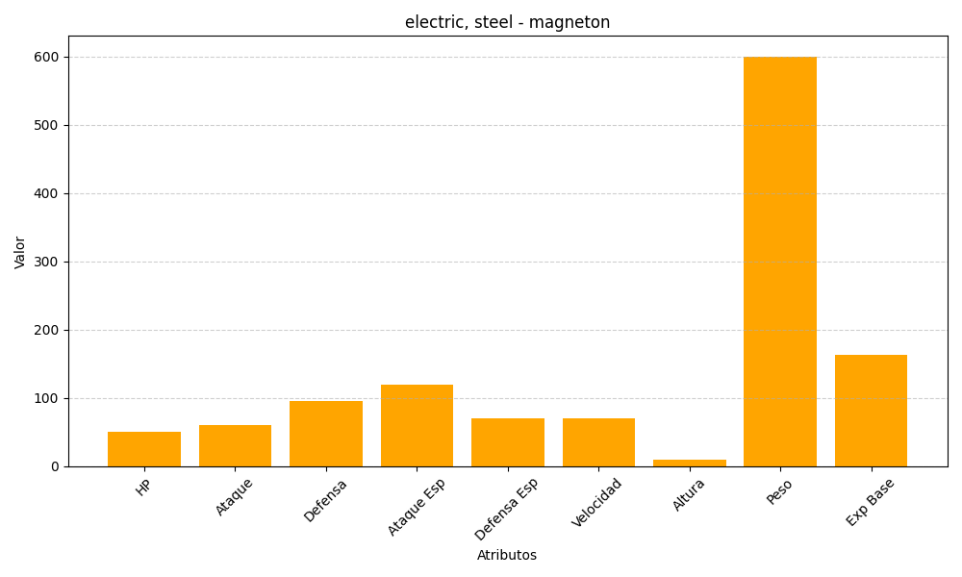
ID | Nombre | Tipo | HP | Ataque | Defensa | Ataque Especial | Defensa Especial | Velocidad | Altura | Peso | Experiencia Base
82 | magneton | electric, steel | 50 | 60 | 95 | 120 | 70 | 70 | 10 | 600 | 163

